ログイン
外部設計書 |  |  |  |  | 画面名 |  | ログイン画面 |  |  |  | 作成者 | 高川 俊輔 |  |  | 更新者
 |  |  |  |  | システム名 |  |  |  |  |  | 作成日 | 2023-06-07 |  |  | 更新日
 |  |  |  |  | 備考

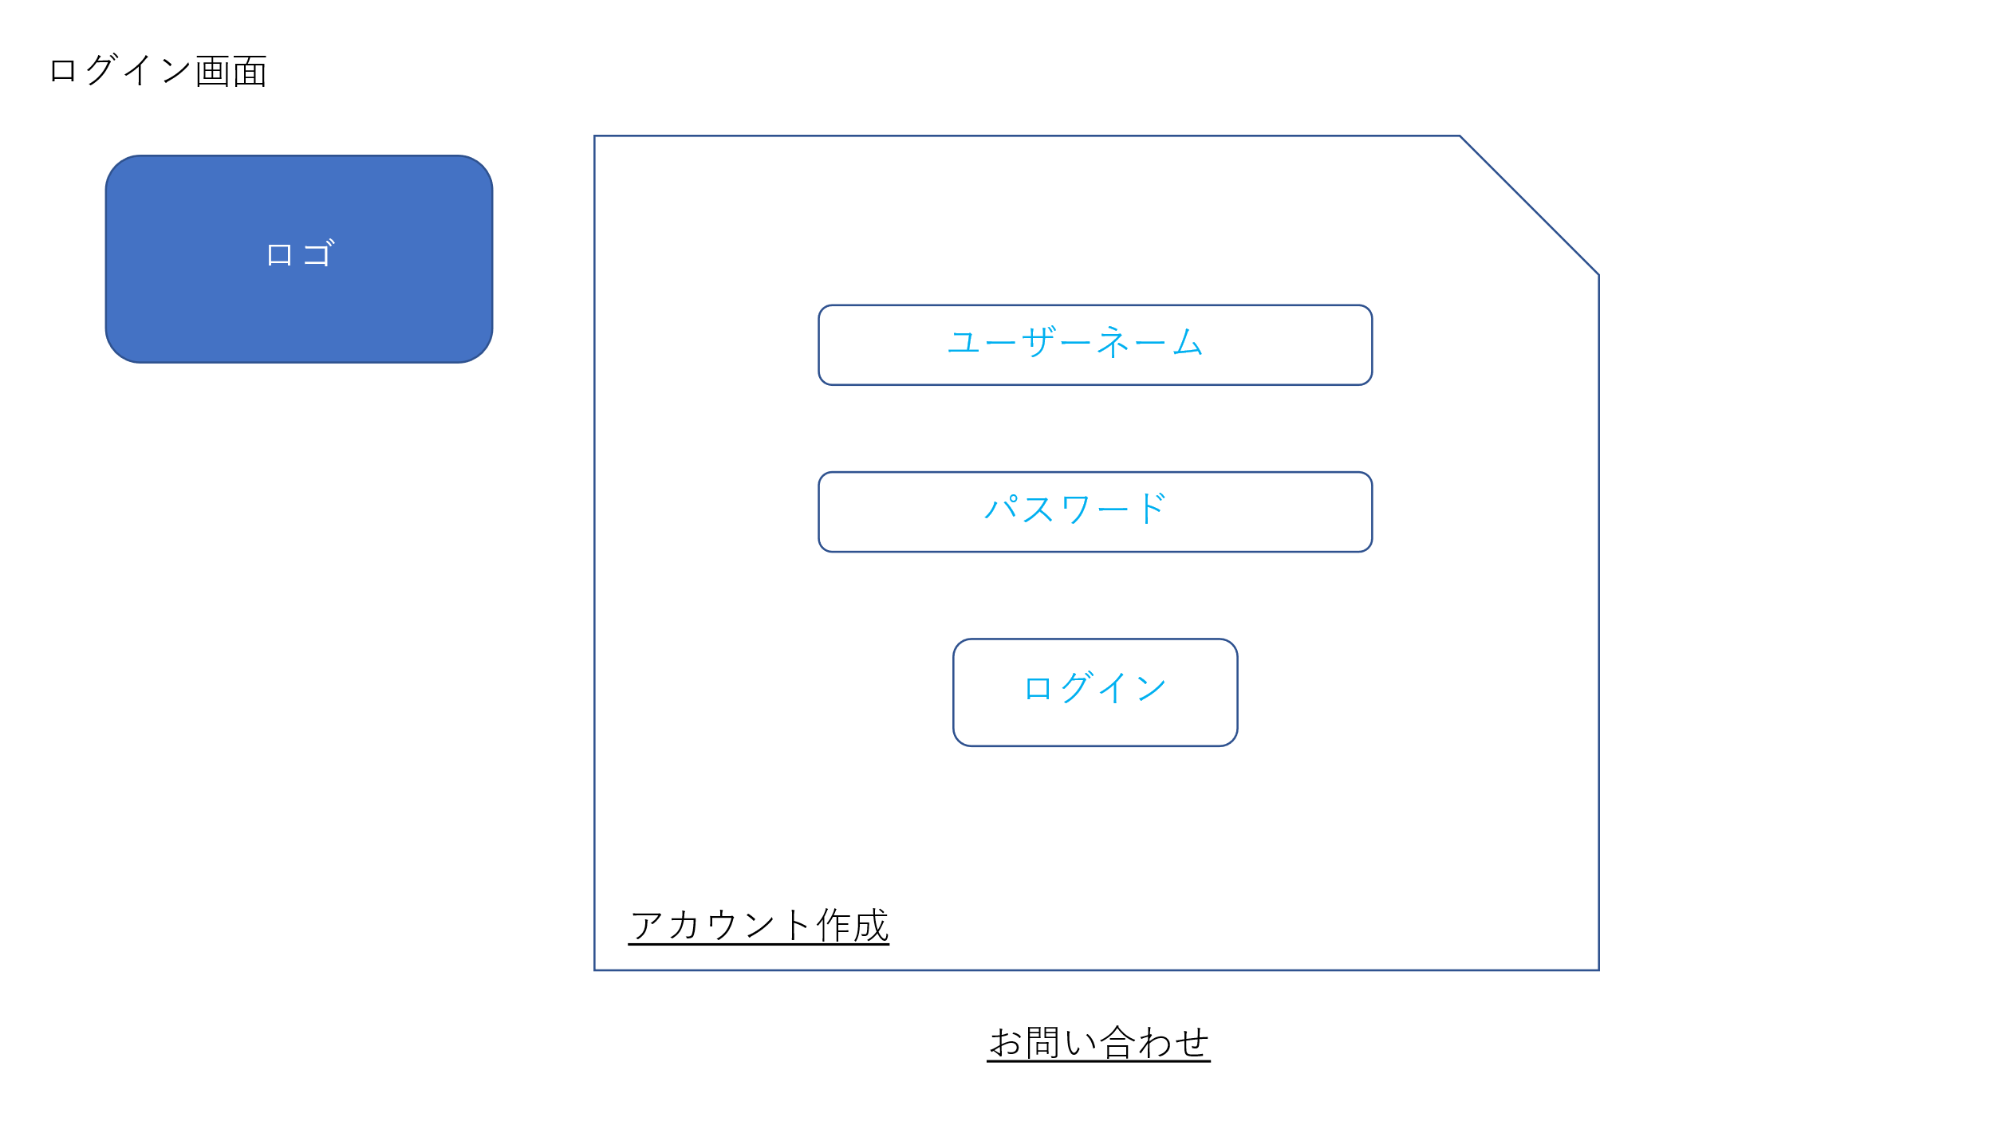
 | 画面設計

 | 機能設計

 |  | １ ログインボタン

 | 項目定義書

 | No |  | 物理名 | 論理名 |  | 画面型 |  | データ型 | min | max | DBテーブル |  | DBカラム | 備考

新規登録
外部設計書 |  |  |  | 画面名 |  | 新規登録画面 |  |  |  | 作成者 | 高川 俊輔 |  |  | 更新者
 |  |  |  | システム名 |  |  |  |  |  | 作成日 | 2023-06-07 |  |  | 更新日
 |  |  |  | 備考

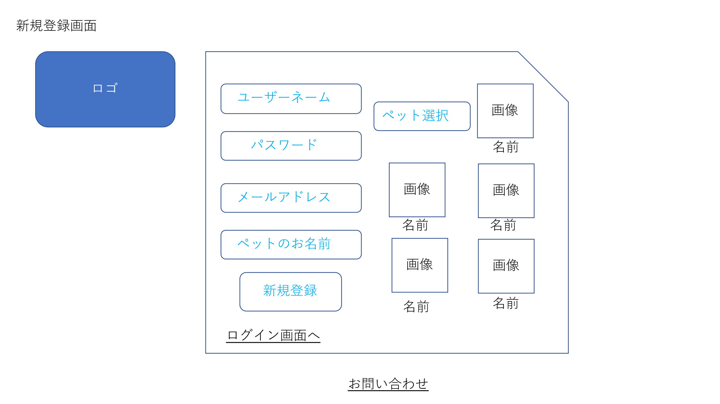
 | 画面設計

 | 機能設計

 | 項目定義書

 | No | 物理名 | 論理名 |  | 画面型 |  | データ型 | min | max | DBテーブル |  | DBカラム | 備考

お問い合わせ
外部設計書 |  |  |  | 画面名 |  | お問い合わせ |  |  |  | 作成者 | 高川 俊輔 |  |  | 更新者
 |  |  |  | システム名 |  |  |  |  |  | 作成日 | 2023-06-07 |  |  | 更新日
 |  |  |  | 備考

 | 画面設計

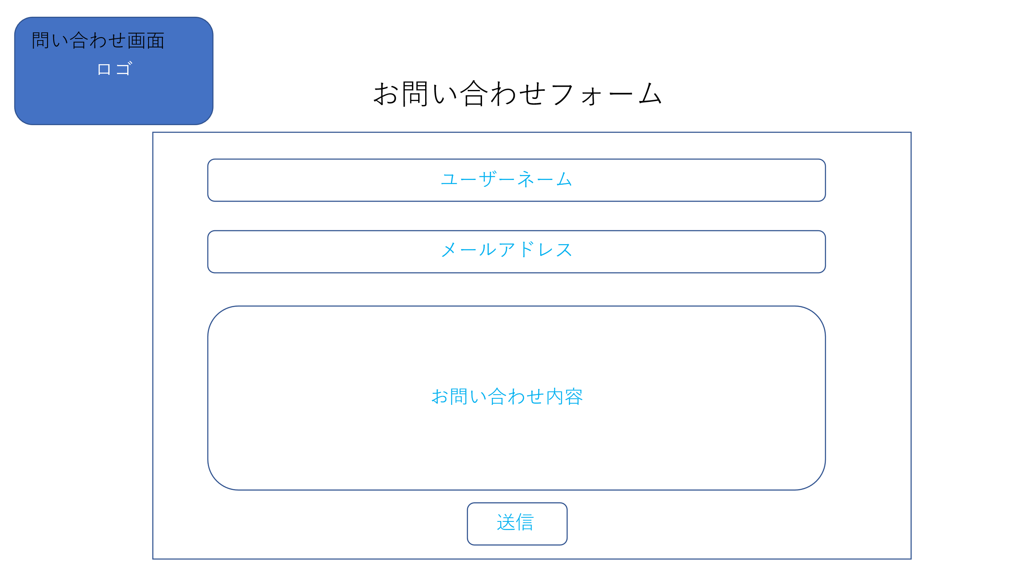

 | 機能設計

 | 項目定義書

 | No | 物理名 | 論理名 |  | 画面型 |  | データ型 | min | max | DBテーブル |  | DBカラム | 備考

閲覧
外部設計書 |  |  |  | 画面名 |  | スケジュール閲覧 |  |  |  | 作成者 | 高川 俊輔 |  |  | 更新者
 |  |  |  | システム名 |  |  |  |  |  | 作成日 | 2023-06-07 |  |  | 更新日
 |  |  |  | 備考

 | 画面設計

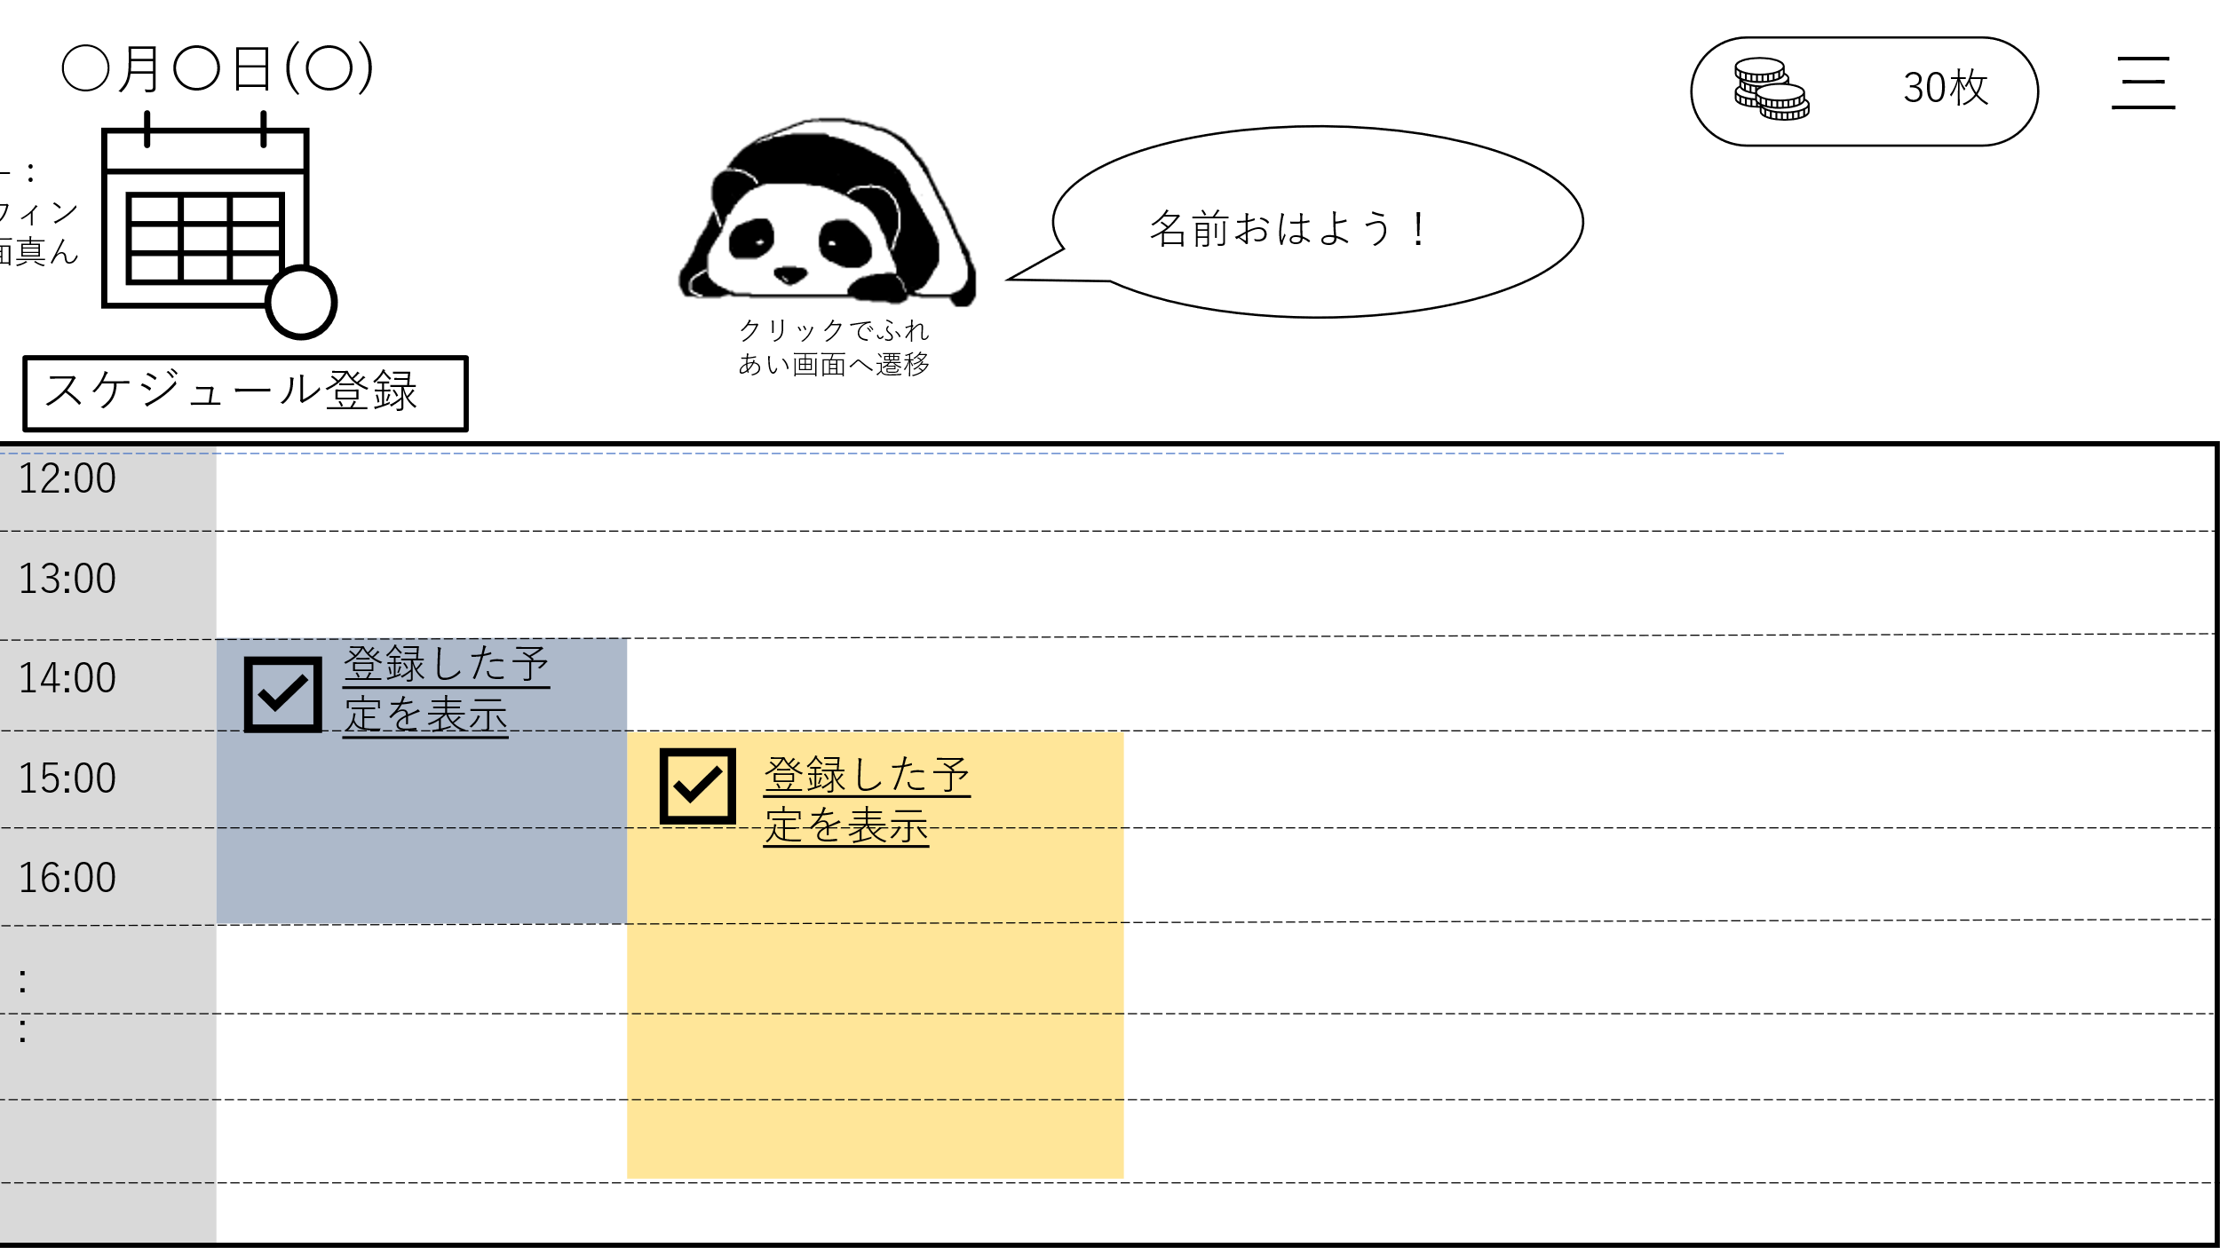
設定
ログアウト
ペットの様子を見る
スケジュールを見る

 | 機能設計

 | 項目定義書

 | No | 物理名 | 論理名 |  | 画面型 |  | データ型 | min | max | DBテーブル |  | DBカラム | 備考

登録
外部設計書 |  |  |  | 画面名 |  | スケジュール登録 |  |  |  | 作成者 | 高川 俊輔 |  |  | 更新者
 |  |  |  | システム名 |  |  |  |  |  | 作成日 | 2023-06-07 |  |  | 更新日
 |  |  |  | 備考

 | 画面設計

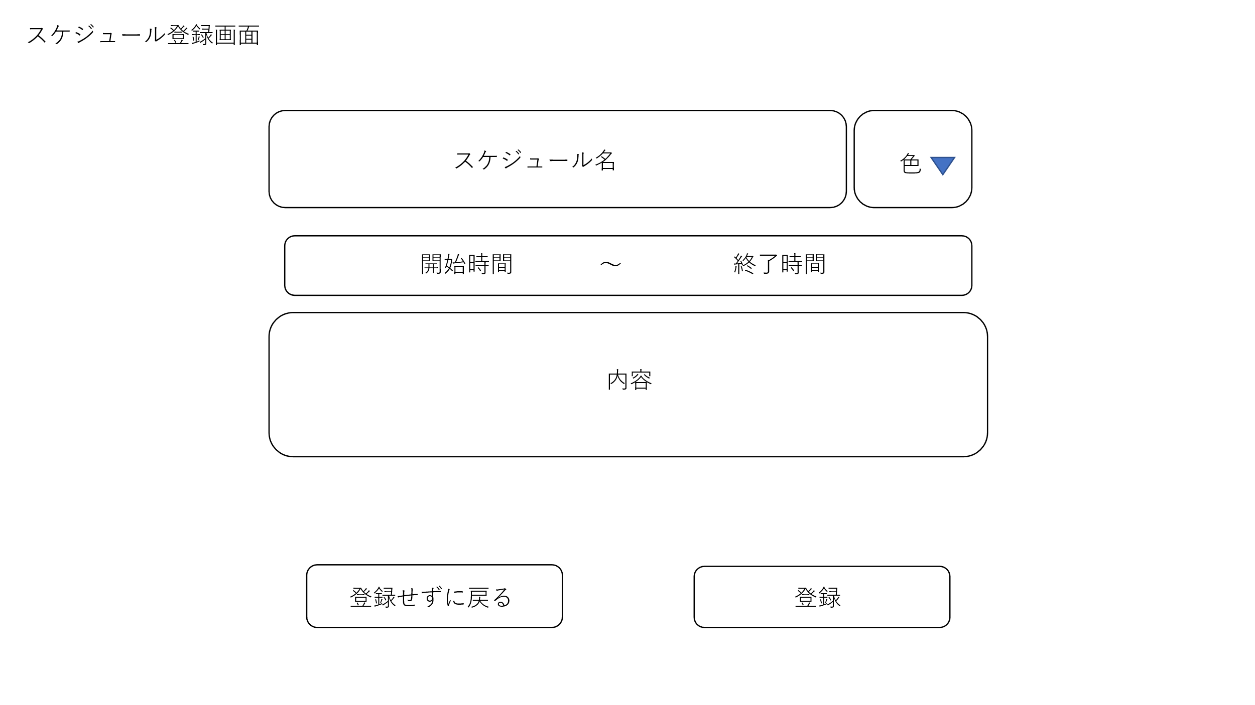

 | 機能設計

 | 項目定義書

 | No | 物理名 | 論理名 |  | 画面型 |  | データ型 | min | max | DBテーブル |  | DBカラム | 備考

詳細
外部設計書 |  |  |  | 画面名 |  | スケジュール詳細 |  |  |  | 作成者 | 高川 俊輔 |  |  | 更新者
 |  |  |  | システム名 |  |  |  |  |  | 作成日 | 2023-06-07 |  |  | 更新日
 |  |  |  | 備考

 | 画面設計

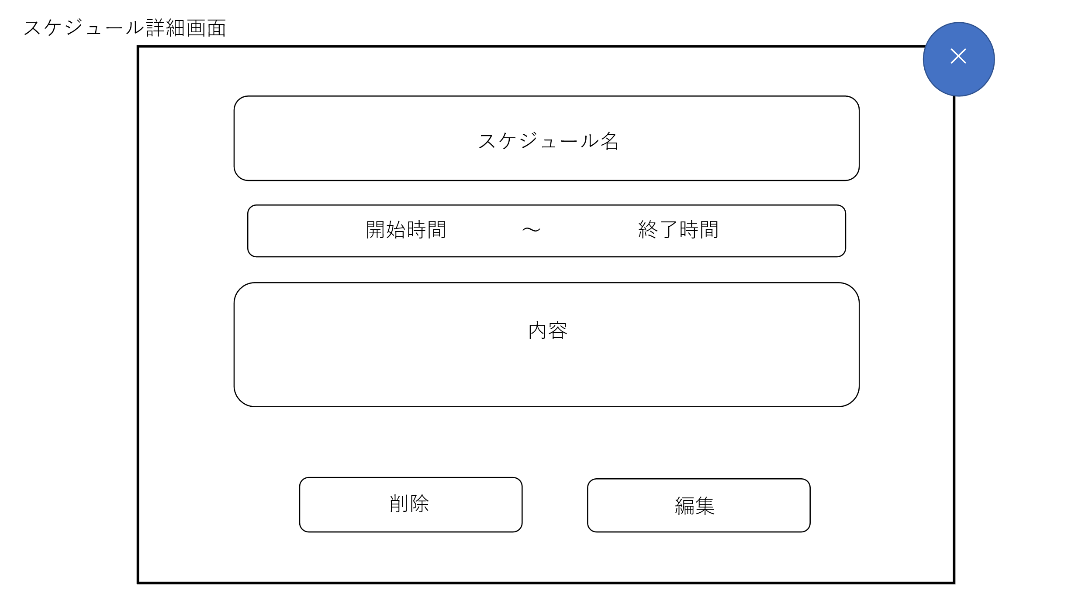

 | 機能設計

 | 項目定義書

 | No | 物理名 | 論理名 |  | 画面型 |  | データ型 | min | max | DBテーブル |  | DBカラム | 備考

編集
外部設計書 |  |  |  | 画面名 |  | スケジュール編集 |  |  |  | 作成者 | 高川 俊輔 |  |  | 更新者
 |  |  |  | システム名 |  |  |  |  |  | 作成日 | 2023-06-07 |  |  | 更新日
 |  |  |  | 備考

 | 画面設計

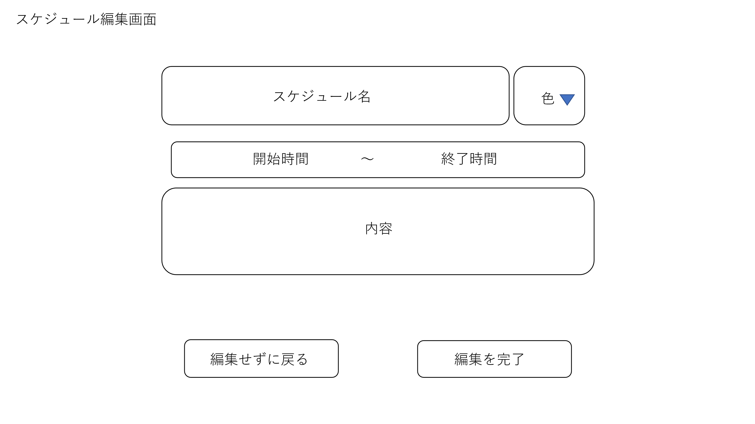

 | 機能設計

 | 項目定義書

 | No | 物理名 | 論理名 |  | 画面型 |  | データ型 | min | max | DBテーブル |  | DBカラム | 備考

ふれあい画面
外部設計書 |  |  |  | 画面名 |  | ふれあい画面 |  |  |  | 作成者 | 高川 俊輔 |  |  | 更新者
 |  |  |  | システム名 |  |  |  |  |  | 作成日 | 2023-06-07 |  |  | 更新日
 |  |  |  | 備考

 | 画面設計

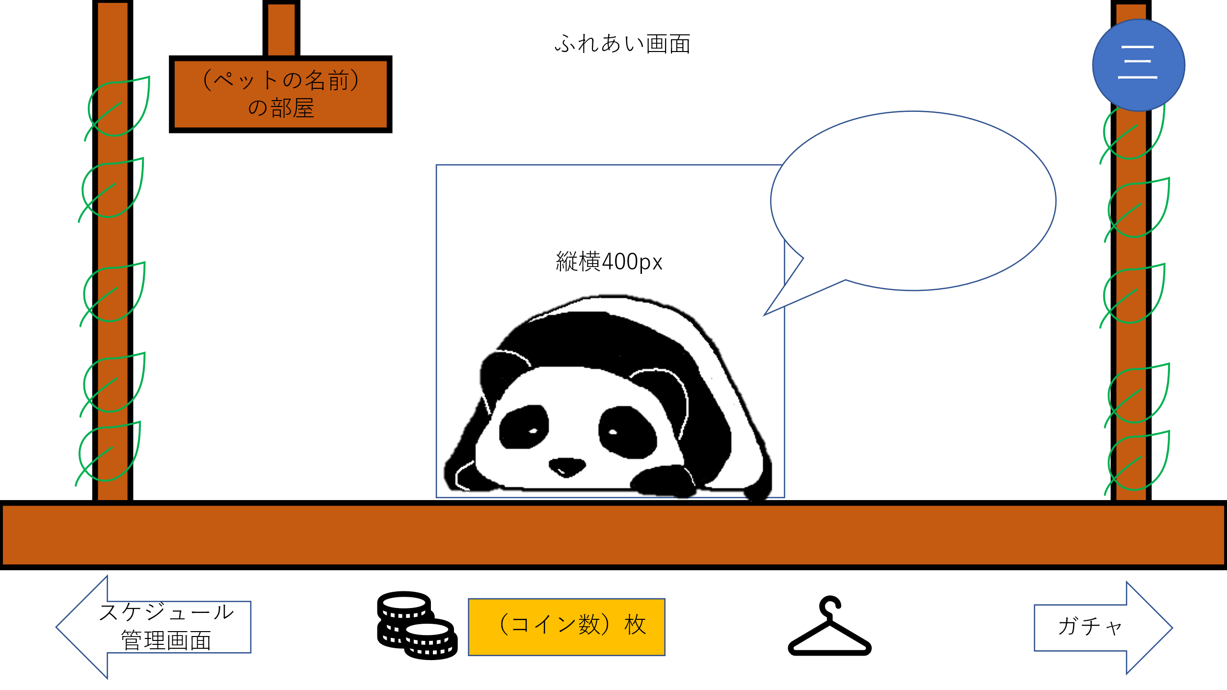

 | 機能設計

 | 項目定義書

 | No | 物理名 | 論理名 |  | 画面型 |  | データ型 | min | max | DBテーブル |  | DBカラム | 備考

きせかえ
外部設計書 |  |  |  | 画面名 |  | きせかえ画面 |  |  |  | 作成者 | 高川 俊輔 |  |  | 更新者
 |  |  |  | システム名 |  |  |  |  |  | 作成日 | 2023-06-07 |  |  | 更新日
 |  |  |  | 備考

 | 画面設計

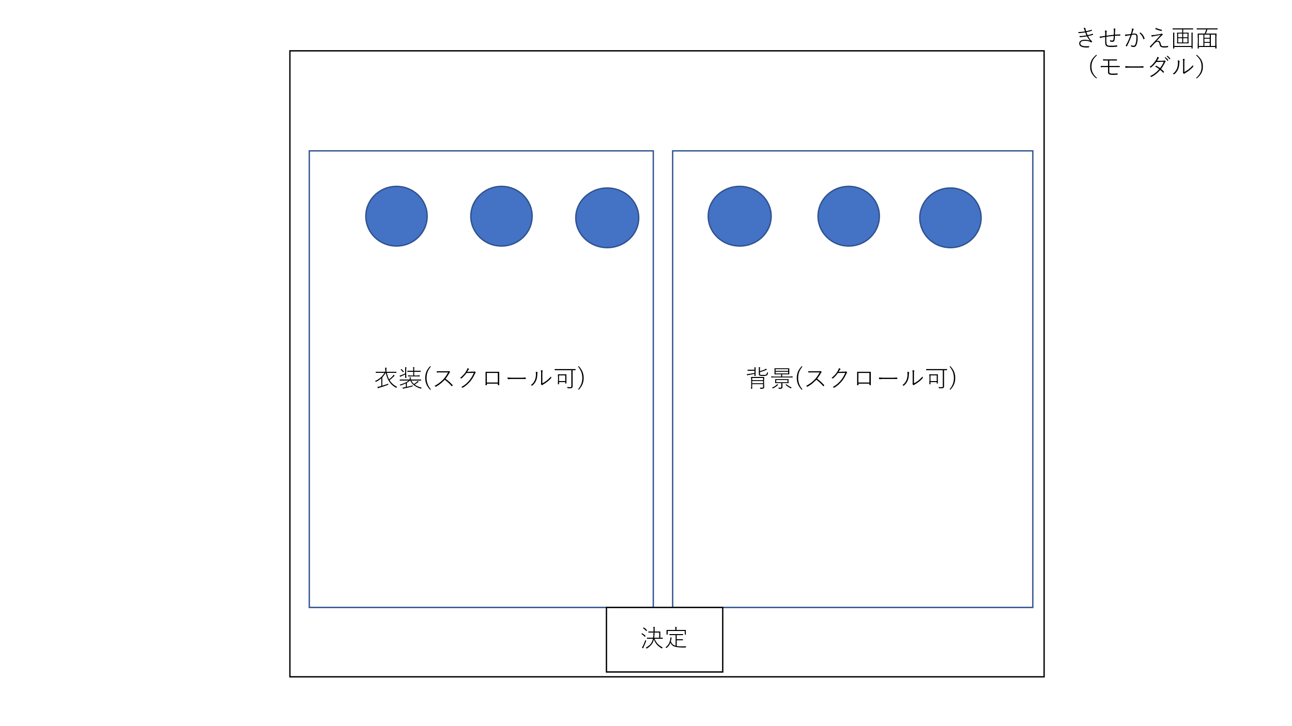

 | 機能設計

 | 項目定義書

 | No | 物理名 | 論理名 |  | 画面型 |  | データ型 | min | max | DBテーブル |  | DBカラム | 備考

ガチャ
外部設計書 |  |  |  | 画面名 |  | ガチャ画面 |  |  |  | 作成者 | 高川 俊輔 |  |  | 更新者
 |  |  |  | システム名 |  |  |  |  |  | 作成日 | 2023-06-07 |  |  | 更新日
 |  |  |  | 備考

 | 画面設計

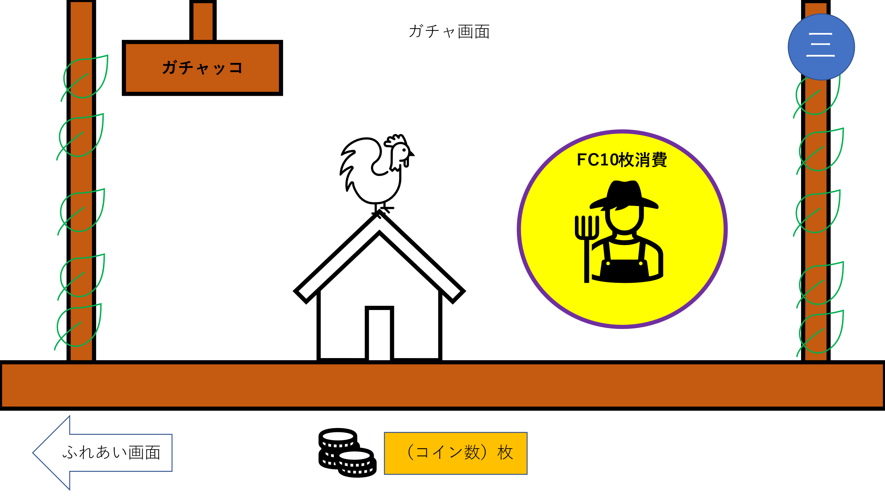

 | 機能設計

 | 項目定義書

 | No | 物理名 | 論理名 |  | 画面型 |  | データ型 | min | max | DBテーブル |  | DBカラム | 備考

ガチャ結果
外部設計書 |  |  |  | 画面名 |  | ガチャ結果画面 |  |  |  | 作成者 | 高川 俊輔 |  |  | 更新者
 |  |  |  | システム名 |  |  |  |  |  | 作成日 | 2023-06-07 |  |  | 更新日
 |  |  |  | 備考

 | 画面設計

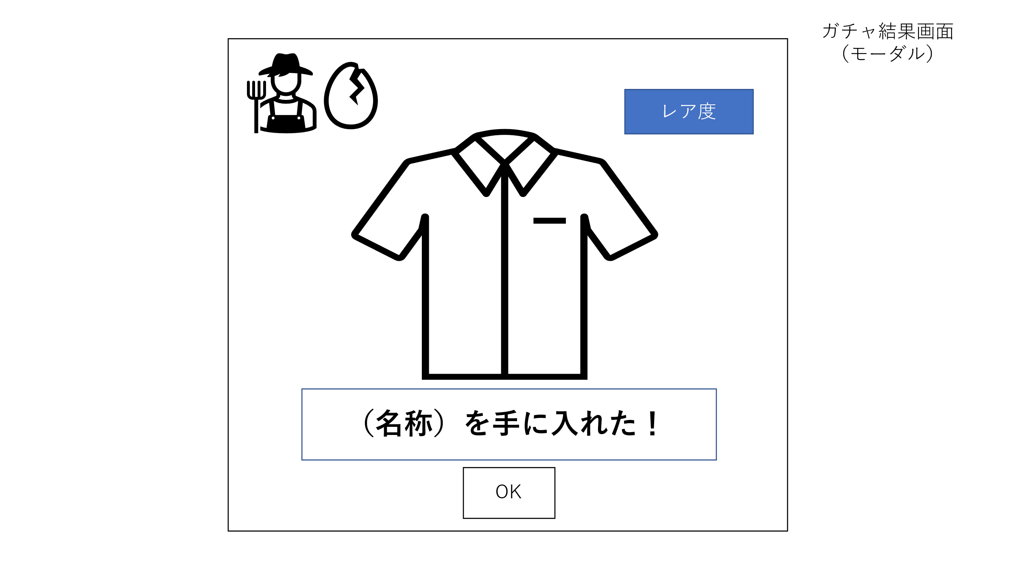

 | 機能設計

 | 項目定義書

 | No | 物理名 | 論理名 |  | 画面型 |  | データ型 | min | max | DBテーブル |  | DBカラム | 備考

